6-1 正しいユーザー名とパスワードを入力する
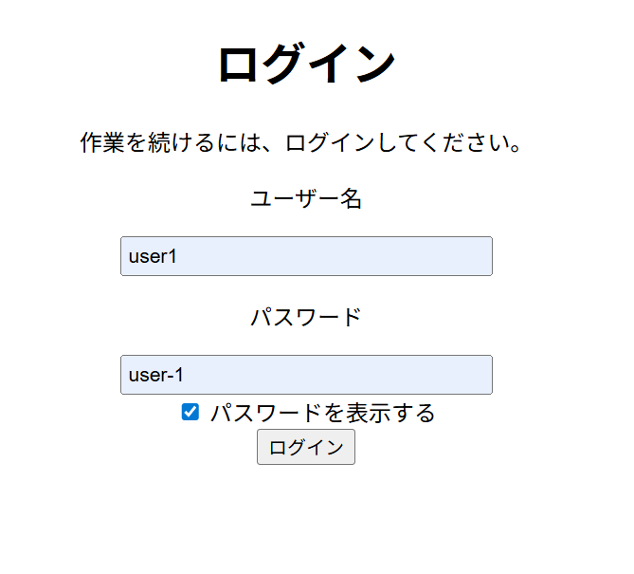

6-2 商品一覧の表示
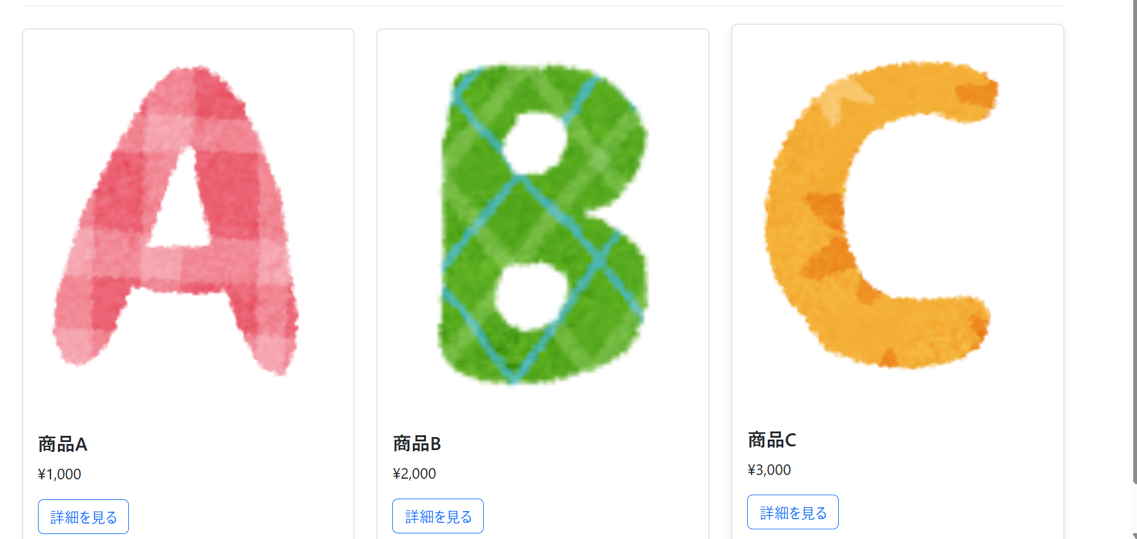

6-3 商品の登録から新たに商品を登録する
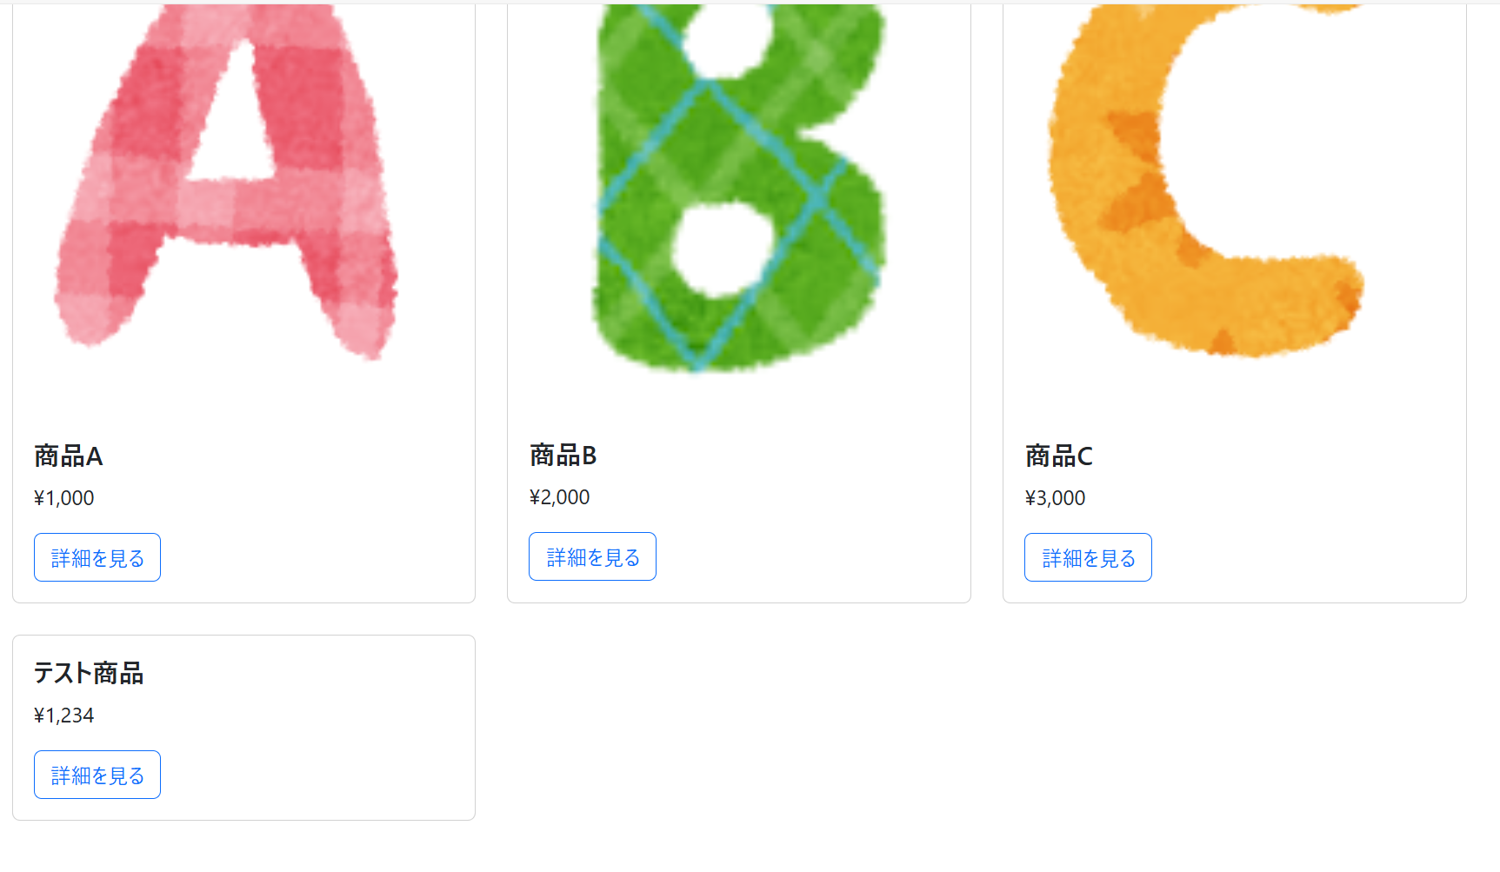

6-4 商品編集から商品情報の編集をおこなう
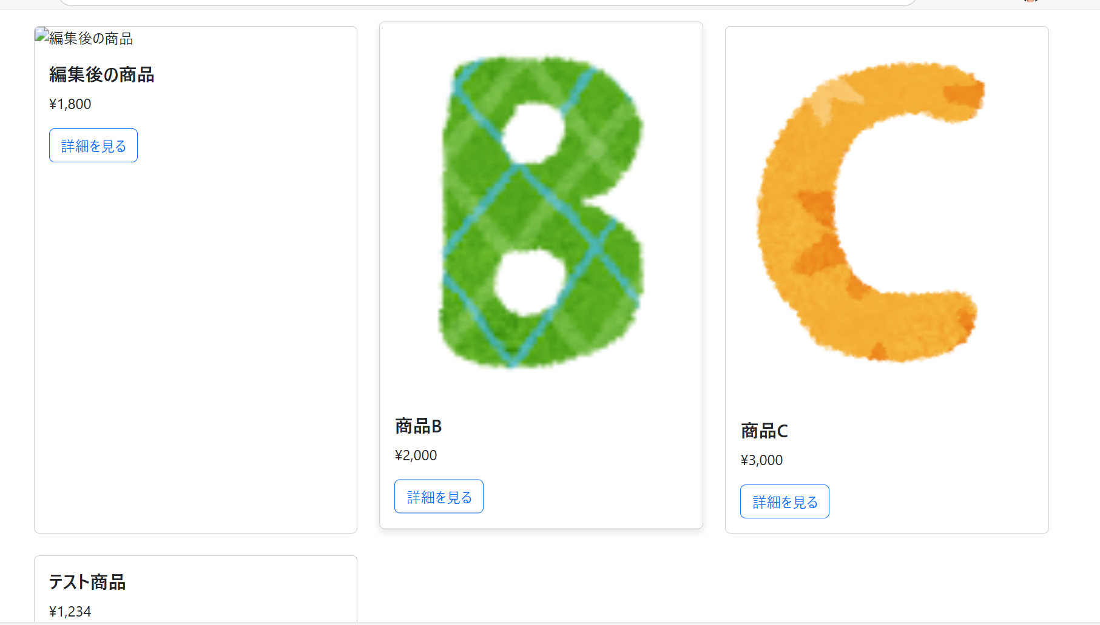

6-5 削除ボタンを押すと商品が一覧から削除される
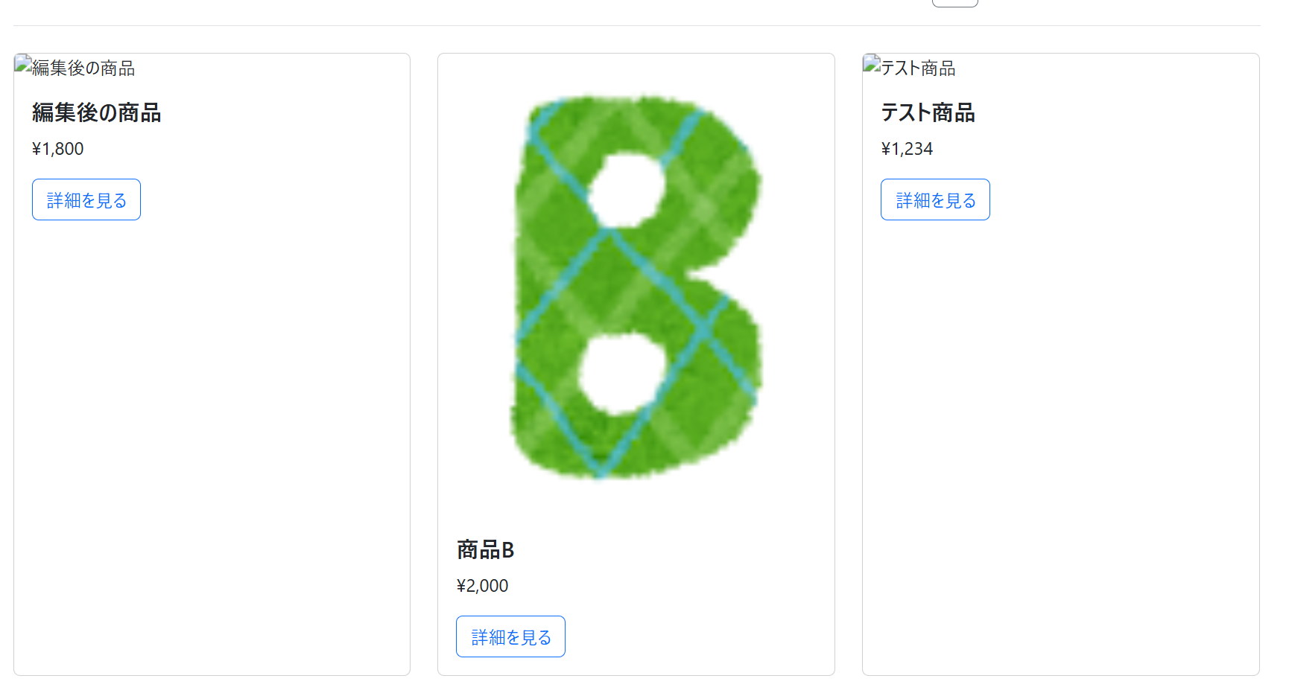

6-6 ユーザー名，パスワードの一方，または両方が間違っている
